Sheet1
i | Vi | Wi
1 | 2 | 1
2 | 4 | 3
3 | 6 | 2
4 | 8 | 5
5 | 5 | 4

 | W = 10

 |  |  | 0 | 1 | 2 | 3 | 4 | 5 | 6 | 7 | 8 | 9 | 10
 | 0 | {} | 0 | 0 | 0 | 0 | 0 | 0 | 0 | 0 | 0 | 0 | 0
 | 1 | {1} | 0 | 2 | 2 | 2 | 2 | 2 | 2 | 2 | 2 | 2 | 2
 | 2 | {1,2} | 0 | 2 | 2 | 4 | 6 | 6 | 6 | 6 | 6 | 6 | 6
 | 3 | {1,2,3} | 0 | 2 | 6 | 8 | 8 | 10 | 12 | 12 | 12 | 12 | 12
 | 4 | {1,2,3,4} | 0 | 2 | 6 | 8 | 8 | 10 | 12 | 14 | 16 | 16 | 18
 | 5 | {1,2,3,4,5} | 0 | 2 | 6 | 8 | 8 | 10 | 12 | 14 | 16 | 16 | 18

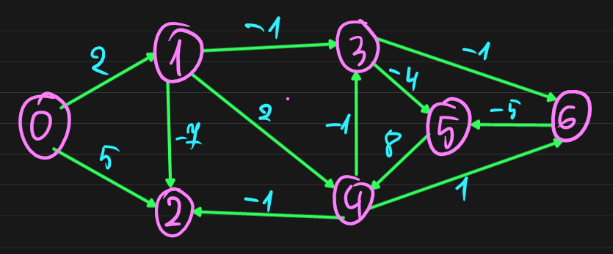
 |  |  |  |  |  | 0 |  |  | 0 | 1 | 2 | 3 | 4 | 5
 |  |  |  |  |  |  |  | (d[0],s[0]) | (M,N) | 5;2 | (-5);1
 |  |  |  |  |  |  |  | (d[1],s[1]) | (M,N) | (-7);2
 |  |  |  |  |  |  |  | (d[2],s[2]) | (0,N)
 |  |  |  |  |  |  |  | (d[3],s[3]) | (M,N) |  |  | 3;5 | 1;6
 |  |  |  |  |  |  |  | (d[4],s[4]) | (M,N) | (-1);2
 |  |  |  |  |  |  |  | (d[5],s[5]) | (M,N) |  | 7;4
 |  |  |  |  |  |  |  | (d[6],s[6]) | (M,N) |  |  | 2;5

